例1
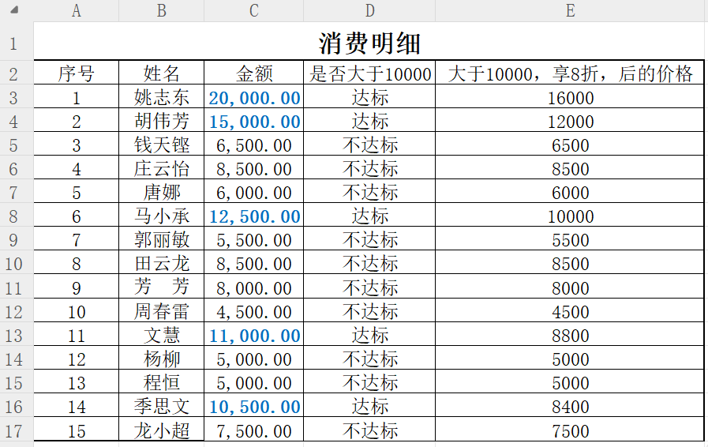
if函数
if(测试条件,真值,假值)
消费明细
序号 | 姓名 | 金额 | 是否大于10000 | 大于10000，享8折，后的价格
1 | 姚志东 | 20,000.00 | 达标 | 16000
2 | 胡伟芳 | 15,000.00 | 达标 | 12000
要求：
1、用if函数判断每个顾客消费的金额是否超过10000，满足条件显示“达标”，否则显示“不达标”
2、用if函数计算每个顾客最终支付的金额，金额大于10000，8折，否则原价。
3、使用条件格式将每个顾客消费金额超过10000的用蓝色加粗标注出来
3 | 钱天铿 | 6,500.00 | 不达标 | 6500
4 | 庄云怡 | 8,500.00 | 不达标 | 8500
5 | 唐娜 | 6,000.00 | 不达标 | 6000
6 | 马小承 | 12,500.00 | 达标 | 10000
7 | 郭丽敏 | 5,500.00 | 不达标 | 5500
8 | 田云龙 | 8,500.00 | 不达标 | 8500
9 | 芳 芳 | 8,000.00 | 不达标 | 8000
10 | 周春雷 | 4,500.00 | 不达标 | 4500
11 | 文慧 | 11,000.00 | 达标 | 8800
12 | 杨柳 | 5,000.00 | 不达标 | 5000
13 | 程恒 | 5,000.00 | 不达标 | 5000
14 | 季思文 | 10,500.00 | 达标 | 8400
15 | 龙小超 | 7,500.00 | 不达标 | 7500

样张如下：

例2
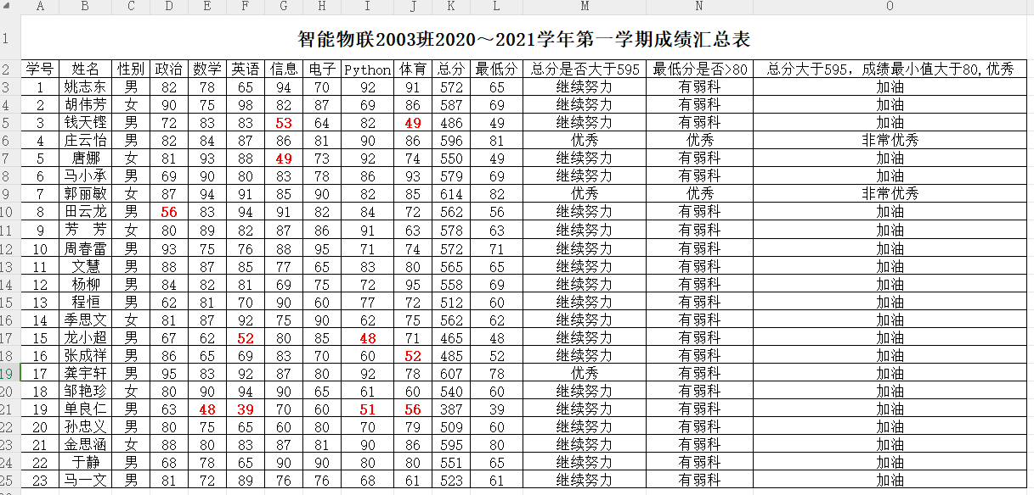
要求：
1 计算每个学生的总分，最低分。
2 判断学生的总分是否大于595，如果大于显示“优秀”，否则显示“继续努力”。
3 判断学生的最低分是否大于80，如果大于显示“优秀”，否则显示“有弱科”。
4 判断学生的总分是否大于595，并且成绩最低分大于80，如果满足条件显示“非常优秀”，否则显示“加油”
5 使用条件格式，将所有学生成绩小于60分的用红色加粗的格式显示出来
智能物联2003班2020～2021学年第一学期成绩汇总表
学号 | 姓名 | 性别 | 政治 | 数学 | 英语 | 信息 | 电子 | Python | 体育 | 总分 | 最低分 | 总分是否大于595 | 最低分是否>80 | 总分大于595，成绩最小值大于80,优秀
1 | 姚志东 | 男 | 82 | 78 | 65 | 94 | 70 | 92 | 91 | 572 | 65 | 加油 | 有弱科 | 加油
2 | 胡伟芳 | 女 | 90 | 75 | 98 | 82 | 87 | 69 | 86 | 587 | 69 | 继续努力 | 有弱科 | 加油
3 | 钱天铿 | 男 | 72 | 83 | 83 | 53 | 64 | 82 | 49 | 486 | 49 | 继续努力 | 有弱科 | 加油
4 | 庄云怡 | 男 | 82 | 84 | 87 | 86 | 81 | 90 | 86 | 596 | 81 | 优秀 | 优秀 | 非常优秀
5 | 唐娜 | 女 | 81 | 93 | 88 | 49 | 73 | 92 | 74 | 550 | 49 | 继续努力 | 有弱科 | 加油
6 | 马小承 | 男 | 69 | 90 | 80 | 83 | 78 | 86 | 93 | 579 | 69 | 继续努力 | 有弱科 | 加油
7 | 郭丽敏 | 女 | 87 | 94 | 91 | 85 | 90 | 82 | 85 | 614 | 82 | 优秀 | 优秀 | 非常优秀
8 | 田云龙 | 男 | 56 | 83 | 94 | 91 | 82 | 84 | 72 | 562 | 56 | 继续努力 | 有弱科 | 加油
9 | 芳 芳 | 女 | 80 | 89 | 82 | 87 | 86 | 91 | 63 | 578 | 63 | 继续努力 | 有弱科 | 加油
10 | 周春雷 | 男 | 93 | 75 | 76 | 88 | 95 | 71 | 74 | 572 | 71 | 继续努力 | 有弱科 | 加油
两个及多个条件都成立，需使用if语句嵌套）：
if(测试条件,真值,假值) 单个条件的if函数格式
if(测试条件1,if(测试条件2,真值,假值),假值） 两个条件的if函数
11 | 文慧 | 男 | 88 | 87 | 85 | 77 | 65 | 83 | 80 | 565 | 65 | 继续努力 | 有弱科 | 加油
12 | 杨柳 | 男 | 84 | 82 | 81 | 69 | 75 | 72 | 95 | 558 | 69 | 继续努力 | 有弱科 | 加油
13 | 程恒 | 男 | 62 | 81 | 70 | 90 | 60 | 77 | 72 | 512 | 60 | 继续努力 | 有弱科 | 加油
14 | 季思文 | 女 | 81 | 87 | 92 | 75 | 90 | 62 | 75 | 562 | 62 | 继续努力 | 有弱科 | 加油
15 | 龙小超 | 男 | 67 | 62 | 52 | 80 | 85 | 48 | 71 | 465 | 48 | 继续努力 | 有弱科 | 加油
16 | 张成祥 | 男 | 86 | 65 | 69 | 83 | 70 | 60 | 52 | 485 | 52 | 继续努力 | 有弱科 | 加油
17 | 龚宇轩 | 男 | 95 | 83 | 92 | 87 | 80 | 92 | 78 | 607 | 78 | 优秀 | 有弱科 | 加油
18 | 邹艳珍 | 女 | 80 | 90 | 94 | 90 | 65 | 61 | 60 | 540 | 60 | 继续努力 | 有弱科 | 加油
19 | 单良仁 | 男 | 63 | 48 | 39 | 70 | 60 | 51 | 56 | 387 | 39 | 继续努力 | 有弱科 | 加油
20 | 孙忠义 | 男 | 80 | 75 | 65 | 60 | 80 | 70 | 79 | 509 | 60 | 继续努力 | 有弱科 | 加油
21 | 金思涵 | 女 | 88 | 80 | 83 | 87 | 81 | 90 | 86 | 595 | 80 | 继续努力 | 有弱科 | 加油
22 | 于静 | 男 | 68 | 78 | 65 | 90 | 90 | 80 | 80 | 551 | 65 | 继续努力 | 有弱科 | 加油
23 | 马一文 | 男 | 81 | 72 | 89 | 76 | 76 | 68 | 61 | 523 | 61 | 继续努力 | 有弱科 | 加油

 | 样张如下：

例3
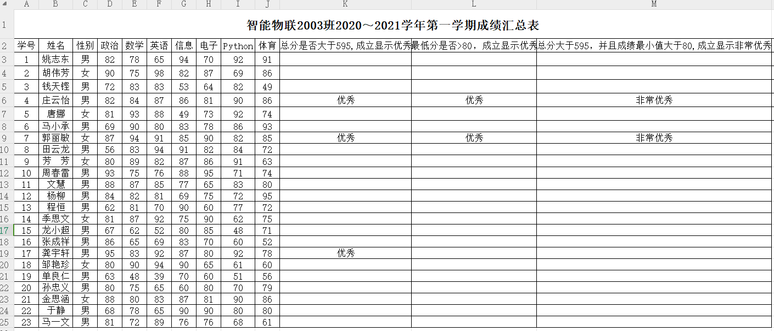
提示：
多个函数可以一起使用
智能物联2003班2020～2021学年第一学期成绩汇总表
学号 | 姓名 | 性别 | 政治 | 数学 | 英语 | 信息 | 电子 | Python | 体育 | 总分是否大于595,成立显示优秀 | 最低分是否>80，成立显示优秀 | 总分大于595，并且成绩最小值大于80,成立显示非常优秀
1 | 姚志东 | 男 | 82 | 78 | 65 | 94 | 70 | 92 | 91
2 | 胡伟芳 | 女 | 90 | 75 | 98 | 82 | 87 | 69 | 86
3 | 钱天铿 | 男 | 72 | 83 | 83 | 53 | 64 | 82 | 49
4 | 庄云怡 | 男 | 82 | 84 | 87 | 86 | 81 | 90 | 86 | 优秀 | 优秀 | 非常优秀 | 函数 | 函数名
5 | 唐娜 | 女 | 81 | 93 | 88 | 49 | 73 | 92 | 74 |  |  |  | 求和 | sum
6 | 马小承 | 男 | 69 | 90 | 80 | 83 | 78 | 86 | 93 |  |  |  | 最大值 | max
7 | 郭丽敏 | 女 | 87 | 94 | 91 | 85 | 90 | 82 | 85 | 优秀 | 优秀 | 非常优秀 | 最小值 | min
8 | 田云龙 | 男 | 56 | 83 | 94 | 91 | 82 | 84 | 72 |  |  |  | 计数 | count
9 | 芳 芳 | 女 | 80 | 89 | 82 | 87 | 86 | 91 | 63 |  |  |  | 平均值 | average
10 | 周春雷 | 男 | 93 | 75 | 76 | 88 | 95 | 71 | 74
11 | 文慧 | 男 | 88 | 87 | 85 | 77 | 65 | 83 | 80
12 | 杨柳 | 男 | 84 | 82 | 81 | 69 | 75 | 72 | 95
13 | 程恒 | 男 | 62 | 81 | 70 | 90 | 60 | 77 | 72
14 | 季思文 | 女 | 81 | 87 | 92 | 75 | 90 | 62 | 75
15 | 龙小超 | 男 | 67 | 62 | 52 | 80 | 85 | 48 | 71
16 | 张成祥 | 男 | 86 | 65 | 69 | 83 | 70 | 60 | 52
17 | 龚宇轩 | 男 | 95 | 83 | 92 | 87 | 80 | 92 | 78 | 优秀
18 | 邹艳珍 | 女 | 80 | 90 | 94 | 90 | 65 | 61 | 60
19 | 单良仁 | 男 | 63 | 48 | 39 | 70 | 60 | 51 | 56
20 | 孙忠义 | 男 | 80 | 75 | 65 | 60 | 80 | 70 | 79
21 | 金思涵 | 女 | 88 | 80 | 83 | 87 | 81 | 90 | 86
22 | 于静 | 男 | 68 | 78 | 65 | 90 | 90 | 80 | 80
23 | 马一文 | 男 | 81 | 72 | 89 | 76 | 76 | 68 | 61

 | 样张如下：

例4
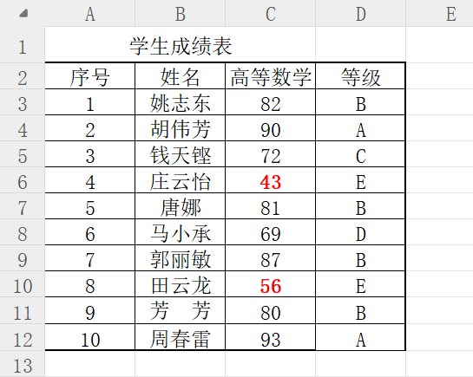
要求：
使用if函数计算学生成绩的等级：
mark<60 E
60<=mark<70 D
70<=mark<80 C
80<=mark<90 B
90<=mark<100 A
提示：多个if语句的嵌套
if(测试条件,真值,假值)
if(测试条件,真值,if(测试条件,真值,假值))
if(测试条件,真值,if(测试条件,真值,if(测试条件,真值,假值)))
学生成绩表
序号 | 姓名 | 高等数学 | 等级
1 | 姚志东 | 82 | B
2 | 胡伟芳 | 90 | A
3 | 钱天铿 | 72 | C
4 | 庄云怡 | 43 | E
5 | 唐娜 | 81 | B
6 | 马小承 | 69 | D
7 | 郭丽敏 | 87 | B
8 | 田云龙 | 56 | E
9 | 芳 芳 | 80 | B
10 | 周春雷 | 93 | A

例5
要求：
1、使用if函数计算学生成绩及格与否（成绩大于等于60分及格）
2、使用if函数计算学生成绩是否优秀（成绩大于85分优秀）
3、使用rank函数计算学生的名次
4、计算学生成绩的最高分max、最低分min、平均分average、及格率（平均分保留1位小数点，及格率用百分号的形式给出，保留1位小数点）
5、根据样张，合并单元格
6、右下角有辅导员签名栏，冒号后面有下划线
7、使用条件格式，将成绩小于60分的设置加粗红色，将成绩前3名的单元格底纹设置为蓝色
8、根据样张添加表格边框
学生成绩表
序号 | 姓名 | 高等数学 | 及格与否 | 大于85优秀 | 名次
1 | 姚志东 | 82 | 及格 |  | 4
2 | 胡伟芳 | 90 | 及格 | 优秀 | 2
3 | 钱天铿 | 72 | 及格 |  | 7
4 | 庄云怡 | 43 | 不及格 |  | 10
5 | 唐娜 | 81 | 及格 |  | 5
6 | 马小承 | 69 | 及格 |  | 8
7 | 郭丽敏 | 87 | 及格 | 优秀 | 3
8 | 田云龙 | 56 | 不及格 |  | 9
9 | 芳 芳 | 80 | 及格 |  | 6
10 | 周春雷 | 93 | 及格 | 优秀 | 1
最高分 |  | 93
最低分 |  | 43
求名次的函数rank:
rank(数据,需要排序的数据范围,升序还是降序)
0:降序
1:升序
计数函数：count
及格率=及格的人数/总人数
=countif(数据区域,条件)/count(数据区域）
平均分 |  | 75.3
及格率 |  | 80.0%

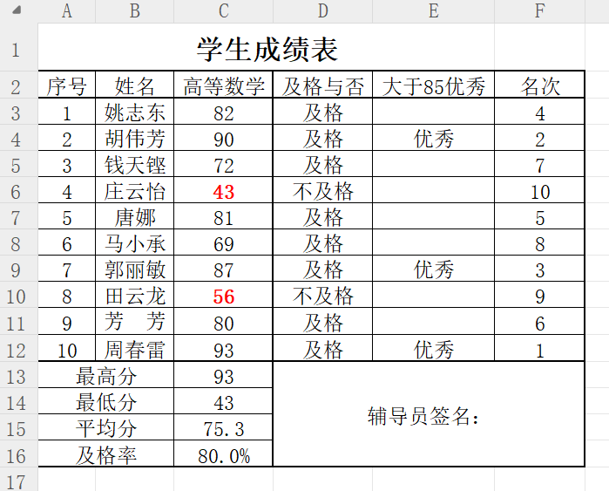
 | 部分内容参考如下：

